概要
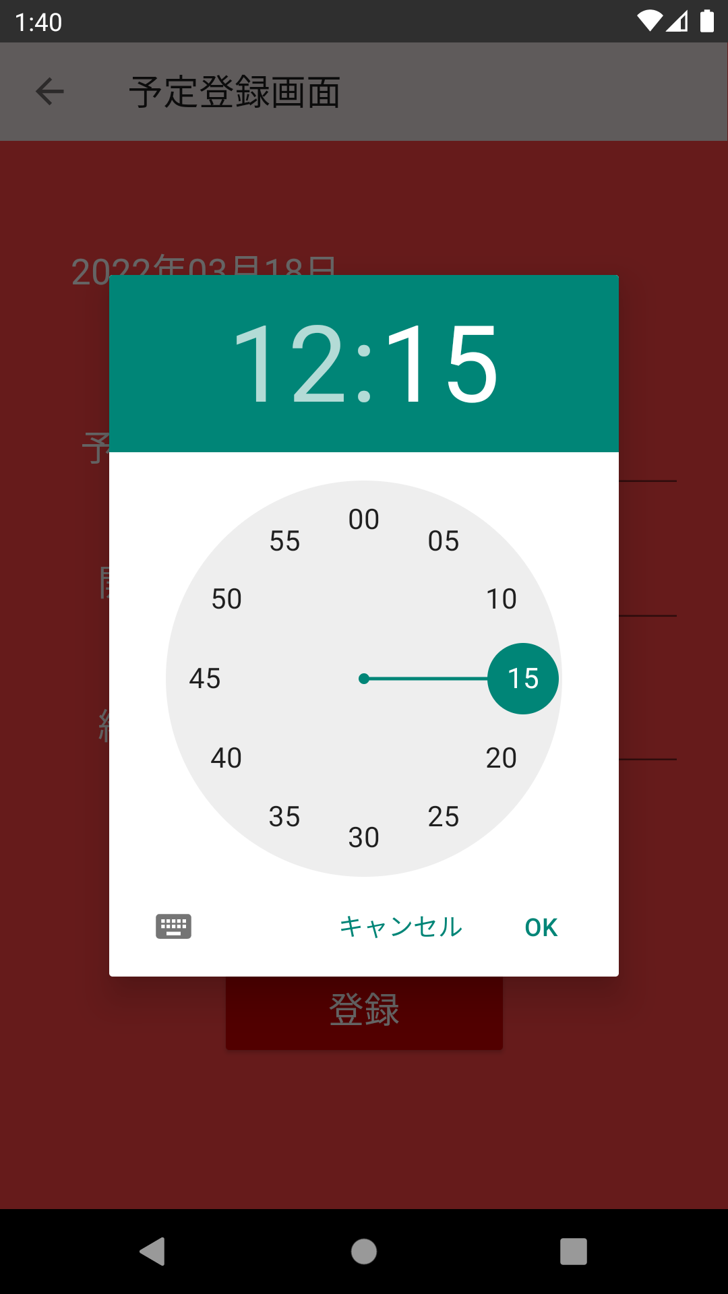
・実現したい機能
UIで時刻を設定するダイアログを表示させる。

・実装概要

